상품제안서
국산 드림 에코백 | 상품코드: F15263

 |  |  |  |  |  |  | 02-412-0044 | www.easy1.co.kr
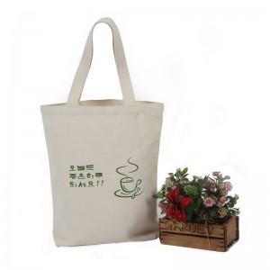

【상세/제작정보】 | 소 36 * 32 * 10cm / 중 36 * 36 * 10cm / 대 36 * 40* 10cm

【인쇄/포장옵션】 | 실크 / OPP(비닐)

【공급단가】 | 수량 | 100~ | 300~ | 500~ | 1,000~ | 2,000~
*VAT별도 | 소사이즈 | 3,450원 | 3,330원 | 3,220원 | 3,100원 | 2,990원
 | 중사이즈 | 3,600원 | 3,480원 | 3,360원 | 3,240원 | 3,120원
 | 대사이즈 | 3,750원 | 3,620원 | 3,500원 | 3,370원 | 3,250원

【상품 URL】 | https://dev.easy1.co.kr:443/src/goods_detail.php?gdno=15263

